Oppgave 6
Antall år etter 2010(x) | Antall søkere (y)
7 | 17 | 9
8 | 19 | 4
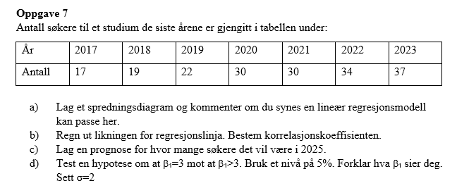
9 | 22 | 1
10 | 30 | 0
11 | 30 | 1
12 | 34 | 4
13 | 37 | 9
 | SUM: | 28
a), b)
Antall søkere til et studium

 | R= | 0.9815803584

$$H_{0}: β_{1}=3 mot H_{1}: β_{1}>3$$
$$Testobservator Z=\frac{\hat{β_{1}}−β_{1}^{0}}{σ}\sqrt{{\sum{(x−\overline{x})}}^{2}}≈1,32$$
$$z_{0,05}≈1,64$$
$$Z<z_{0,05}. Det betyr at vi ikke har grunnlag til å påstå H_{1} .$$
$$Vi beholder H_{0}.$$
$$\hat{Y}=−8+3,5x$$
$$x=15 svarer året 2025. Vi får estimert antall søkere i 2025:$$
$\hat{Y}\left(15\right)=−8+3,5∙15≈$45
c) |  |  |  | d)
 |  |  |  |  | 1.3228756555
 |  |  | 44.5
 |  |  |  |  | 1.644853627

